Tracker
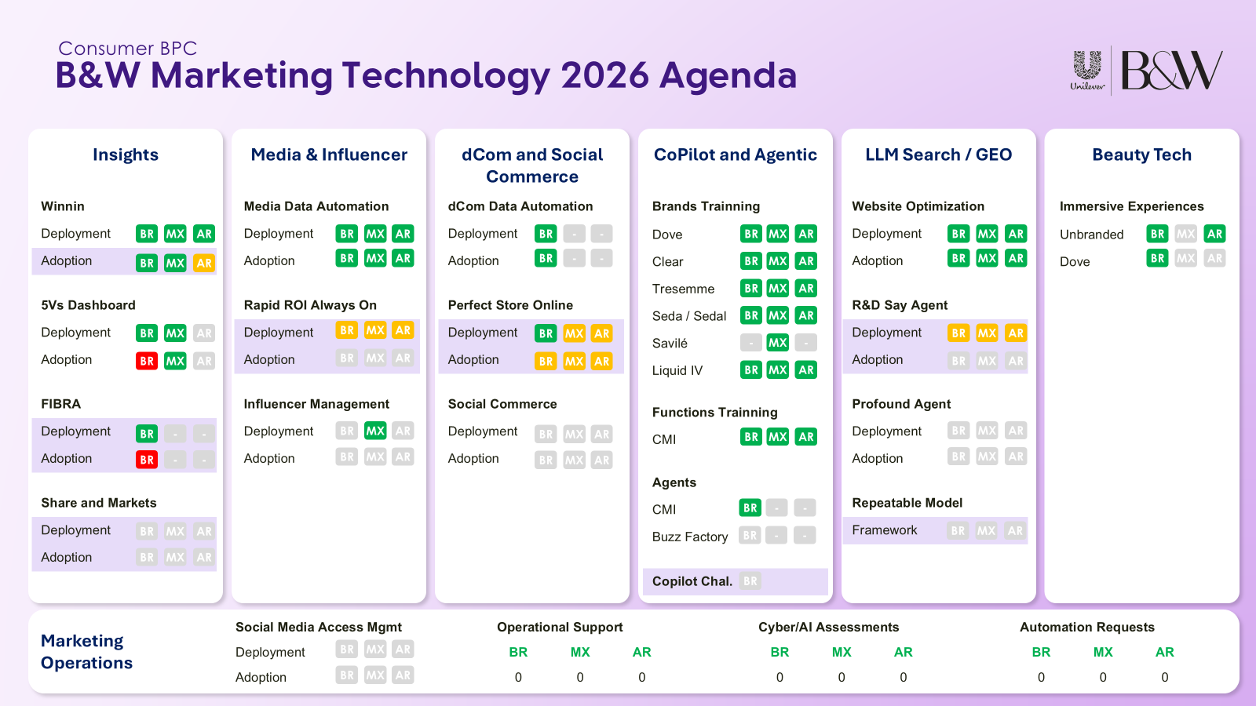
B&W Marketing Technology 2026 — Controle de Projetos
Farol por mercado (BR / MX / AR) · atualize a coluna de status semanalmente · Consumer BPC
Frente | Iniciativa | Item | Fase | BR | MX | AR | Responsável | Próximo passo | Prazo | Comentários
Insights | Winnin |  | Deployment | No prazo | No prazo | No prazo
Insights | Winnin |  | Adoption | No prazo | No prazo | Atenção
Insights | 5Vs Dashboard |  | Deployment | No prazo | No prazo | Não iniciado
Insights | 5Vs Dashboard |  | Adoption | Crítico | No prazo | Não iniciado
Insights | FIBRA |  | Deployment | No prazo | N/A | N/A
Insights | FIBRA |  | Adoption | Crítico | N/A | N/A
Insights | Share and Markets |  | Deployment | Não iniciado | Não iniciado | Não iniciado
Insights | Share and Markets |  | Adoption | Não iniciado | Não iniciado | Não iniciado
Media & Influencer | Media Data Automation |  | Deployment | No prazo | No prazo | No prazo
Media & Influencer | Media Data Automation |  | Adoption | No prazo | No prazo | No prazo
Media & Influencer | Rapid ROI Always On |  | Deployment | Atenção | Atenção | Atenção
Media & Influencer | Rapid ROI Always On |  | Adoption | Não iniciado | Não iniciado | Não iniciado
Media & Influencer | Influencer Management |  | Deployment | Não iniciado | No prazo | Não iniciado
Media & Influencer | Influencer Management |  | Adoption | Não iniciado | Não iniciado | Não iniciado
dCom and Social Commerce | dCom Data Automation |  | Deployment | No prazo | N/A | N/A
dCom and Social Commerce | dCom Data Automation |  | Adoption | No prazo | N/A | N/A
dCom and Social Commerce | Perfect Store Online |  | Deployment | No prazo | Atenção | Atenção
dCom and Social Commerce | Perfect Store Online |  | Adoption | Atenção | Atenção | Atenção
dCom and Social Commerce | Social Commerce |  | Deployment | Não iniciado | Não iniciado | Não iniciado
dCom and Social Commerce | Social Commerce |  | Adoption | Não iniciado | Não iniciado | Não iniciado
CoPilot and Agentic | Brands Training | Dove | Status | No prazo | No prazo | No prazo
CoPilot and Agentic | Brands Training | Clear | Status | No prazo | No prazo | No prazo
CoPilot and Agentic | Brands Training | Tresemme | Status | No prazo | No prazo | No prazo
CoPilot and Agentic | Brands Training | Seda / Sedal | Status | No prazo | No prazo | No prazo
CoPilot and Agentic | Brands Training | Savilé | Status | Não iniciado | No prazo | Não iniciado
CoPilot and Agentic | Brands Training | Liquid IV | Status | No prazo | No prazo | No prazo
CoPilot and Agentic | Functions Training | CMI | Status | No prazo | No prazo | No prazo
CoPilot and Agentic | Agents | CMI | Status | No prazo | N/A | N/A
CoPilot and Agentic | Agents | Buzz Factory | Status | Não iniciado | N/A | N/A
CoPilot and Agentic | Winnin Share |  | Status | Não iniciado | N/A | N/A
LLM Search / GEO | Website Optimization |  | Deployment | No prazo | No prazo | No prazo
LLM Search / GEO | Website Optimization |  | Adoption | No prazo | No prazo | No prazo
LLM Search / GEO | R&D Say Agent |  | Deployment | Atenção | Atenção | Atenção
LLM Search / GEO | R&D Say Agent |  | Adoption | Não iniciado | Não iniciado | Não iniciado
LLM Search / GEO | Profound Agent |  | Deployment | Não iniciado | Não iniciado | Não iniciado
LLM Search / GEO | Profound Agent |  | Adoption | Não iniciado | Não iniciado | Não iniciado
LLM Search / GEO | Repeatable Model | Framework | Framework | Não iniciado | Não iniciado | Não iniciado
Beauty Tech | Immersive Experiences | Unbranded | Status | No prazo | Não iniciado | No prazo
Beauty Tech | Immersive Experiences | Dove | Status | No prazo | Não iniciado | Não iniciado

